5주차 1
제목 | 내용 | 작업 | 위치 | 설명
앱만들기 | 리액트 앱만들기 | 터미널 |  | npm install -g create-react-native-app
앱만들기 | 리액트 앱만들기 | 터미널 |  | create-react-native-app RN_WEATHER_LEE
앱만들기 | blank 선택 | 터미널

앱만들기 | 키보드 치면 이름 | 터미널
 | 이름 그냥 만들면됨
 | 되도록이면 프로젝트 이름으로 설정!

앱만들기 | 생성된 프로젝트 폴더 안으로 들어간다 | 터미널 |  | cd RN_WEATHER_LEE
앱만들기 | npm start으로 실행 | 터미널 |  | npm start

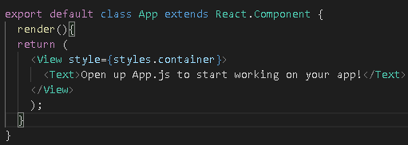
Class로 바꾸기 | state를 이용할 것이여서 class로 변경하기 | 코드 | App.js

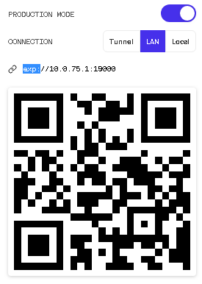
production Mode로 만들기 | 그러고 QR코드를 자기 컴퓨터 IP로 설정 | 작업
 | 예) exp://106.242.122.X:19000
 | 이걸 QR코드로 만들고 QR코드로 인식

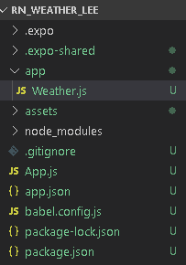
app폴더 생성 및 파일 생성 | app이라는 폴더를 생성한다 | 작업
 | 그 안에 Weather.js라는 파일을 생성

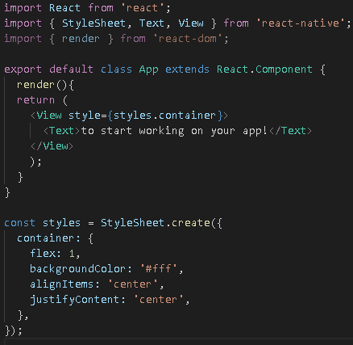
App.js의 코드 복사 | App.js에 있는 코드를 복사해서 | 코드 | Weather.js
 | Weather.js에 붙여넣기

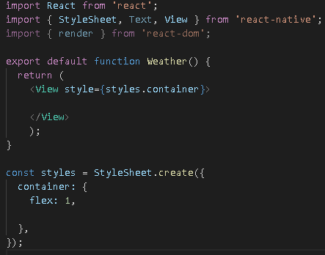
class를 function으로 변환 | state를 사용하지 않을 것이기 때문에 | 코드 | Weather.js
 | 이름도 변환

임포트 해준다 | Weather의 정보를 가져오려고 하기 때문에 | 코드 | App.js
 | 임포트를 해준다

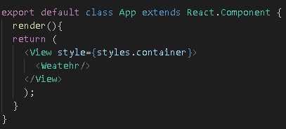
Weather 태그 작성 | Weather 정보를 가져올 준비를 하기 위해 | 코드 | App.js
 | 미리 Weather 태그 작성

expo API들 있음! | https://docs.expo.io/versions/latest/ | 작업
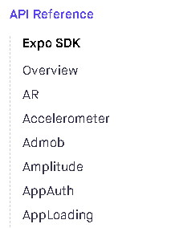
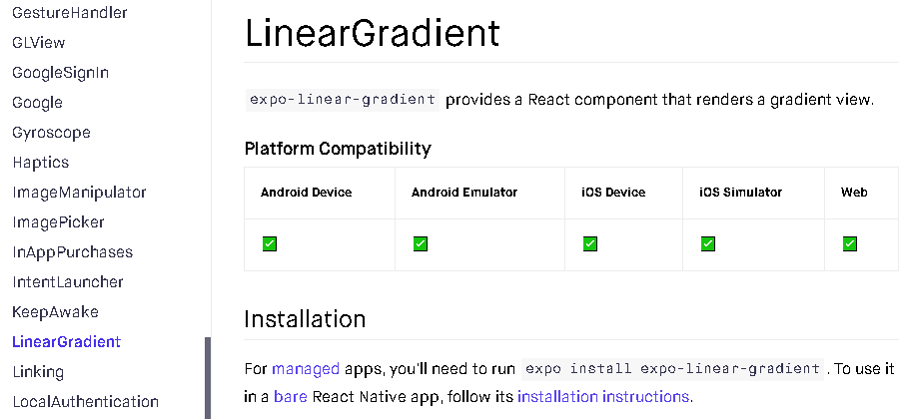
expo API들 있음! | API Reference를 클릭하고 | 작업
 | 찾기를 Gradient를 한다 | 작업

import | API를 쓰기 위해서 임포트를 한다 | 코드 | Weather.js

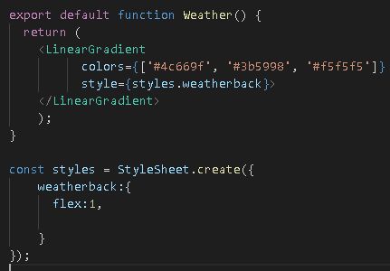
LinearGradient | 가져온 뒤 LinearGradient를 쓴다 | 코드 | Weather.js
 | 전체 배경을 LinearGradient를 주기 위해서!
 | LieanerGradient의 style을 바꾼다
 | weatherback : {} 이라는 녀석을 만든다!

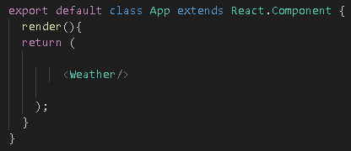
비우기 | return 안에 있는쓸모 없는건 싸그리다 비운다 | 코드 | App.js

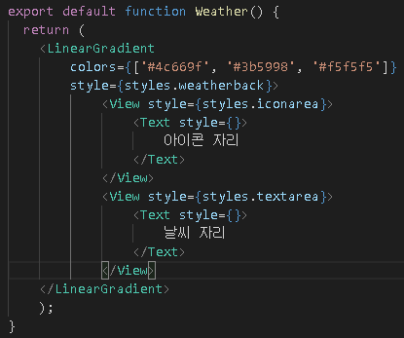
text 랑 icon 위치 만들기 | text를 이용하여 일단 위치를 판단하기 | 코드 | Weather.js

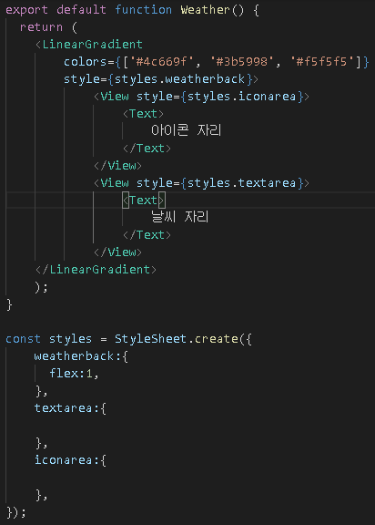
View 태그 작성 | View는 div같은 역할을 한다! | 코드 | Weather.js
 | style을
 | 하나의 styles로 만들어서 스타일 시트에서 가져옴!


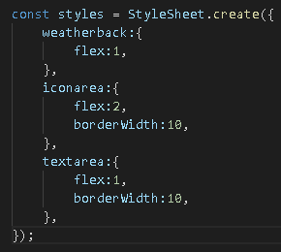
flex 기준! | 비율적으로 늘어남! 전체를 1이라고 생각 | 코드 | Weather.js
 | flex:2 와 flex:1이 있음 그러면 2/3 , 1/3 이 됨

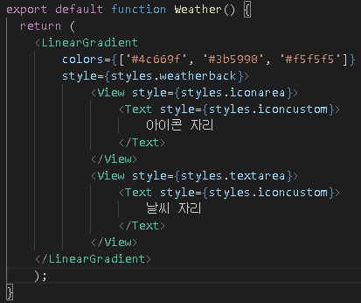
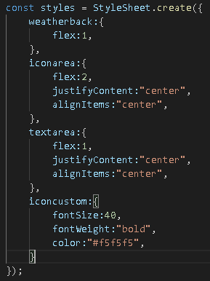
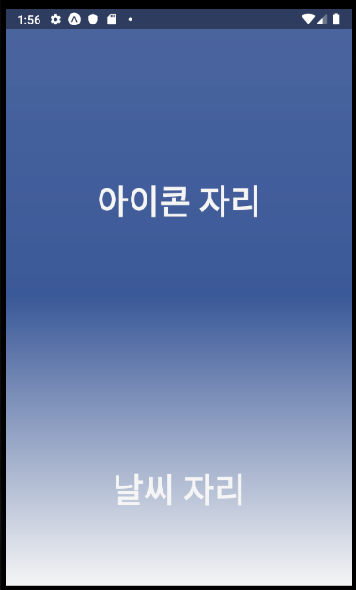
스타일 적용 | 스타일 적용 시키기 | 코드 | Weather.js

5주차 2
제목 | 내용 | 작업 | 위치 | 설명
날씨 받아오기 | https://openweathermap.org/ | 작업 |  | 회원 가입을 한다
날씨 받아오기 | https://openweathermap.org/ | 작업 |  | 로그인을 한다
날씨 받아오기 | API로 들어간다 | 작업 |  | API 확인
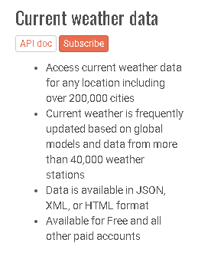
날씨 받아오기 | Current weather data 보기 | 작업
 | API doc 클릭

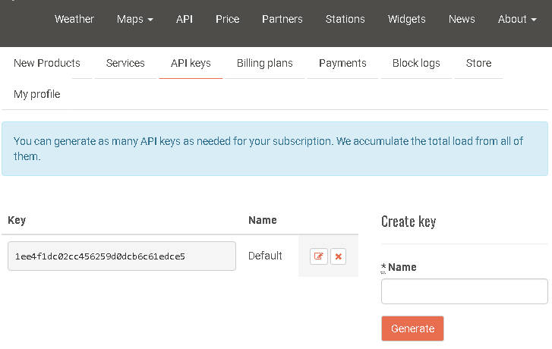
날씨 받아오기 | API keys로 들어간다 | 작업
 | API key를 복사한다
 | 1ee4f1dc02cc456259d0dcb6c61edce5

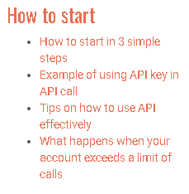
날씨 받아오기 | Example of using API key in.. | 작업

날씨 받아오기 | API어떻게 쓰는지 알아내기 |  |  | https://samples.openweathermap.org/data/2.5/weather?lat=35.9703446&lon=126.9525676&appid=1ee4f1dc02cc456259d0dcb6c61edce5
 | 주소 저장

날씨 받아오기 | API 키를 const 안에 넣는다 | 코드 | App.js

5주차 4
제목 | 내용 | 작업 | 위치 | 설명
_json 안의 값 가져오기 | json의 값의 객체를 하나하나씩 들어가서 가져옴! | 코드 | App.js

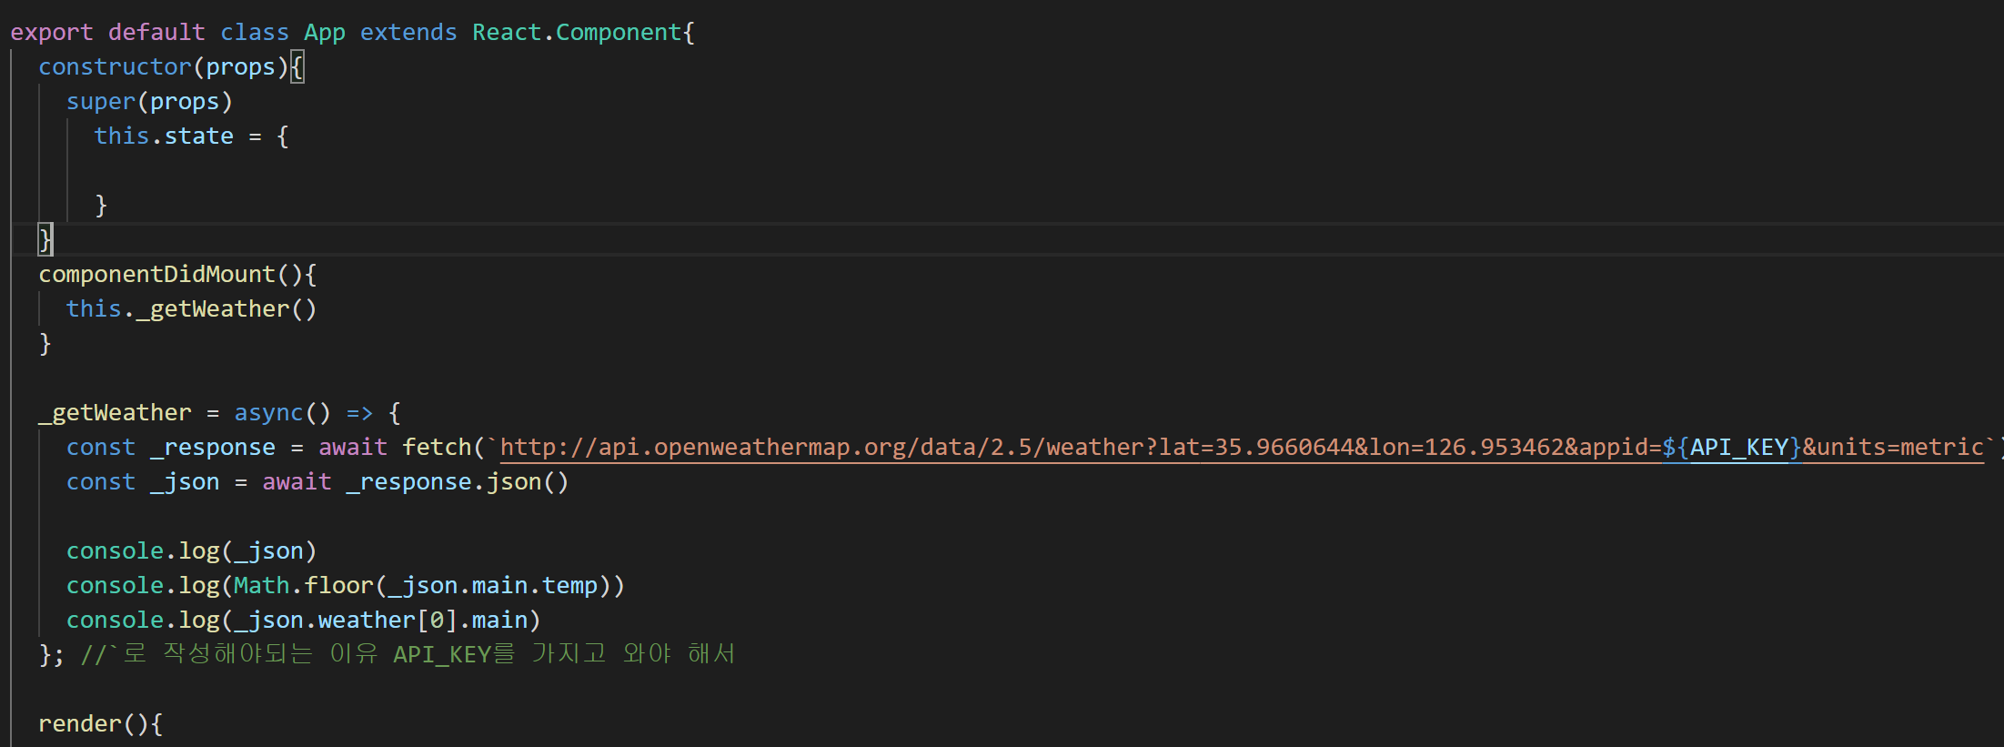
state 설정 | state 설정하기 | 코드 | App.js

setState 설정 | state를 바꿔 주기 위해서 setState를 설정 | 코드 | App.js

props 안에 넣기 | weather 태그 안에 props 안에 넣기 | 코드 | App.js

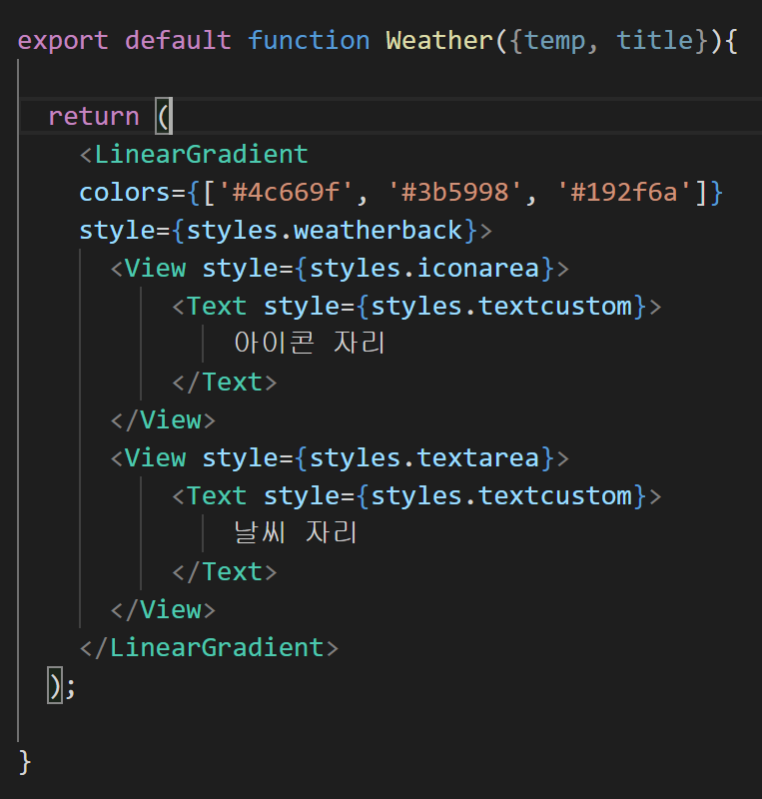
weather | weather 안에 매개변수 추가 | 코드 | Weather.js

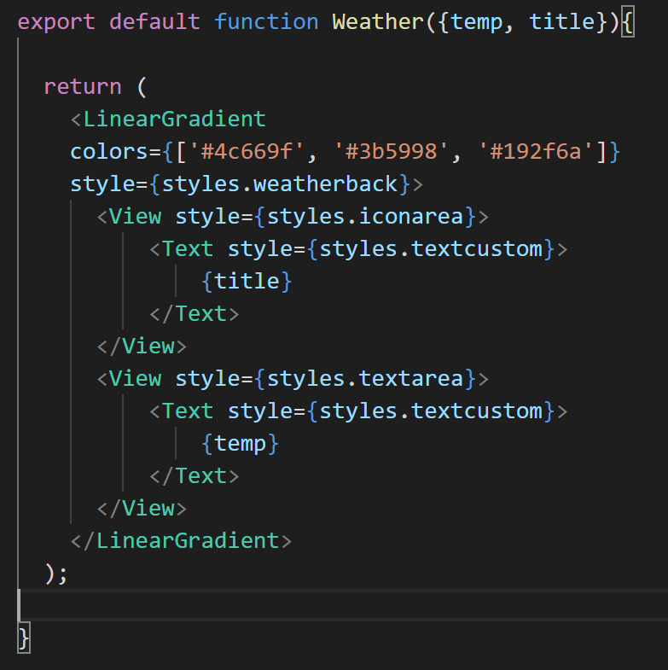
weather | 들어 왔는지 확인하기!! | 코드 | Weather.js

아이콘 가져오기 | https://expo.github.io/vector-icons/
 | 들어가서 가져오고 싶은거 확인 한다
 | MaterialCommunityIcons 을 복사

아이콘 가져오기 | 임포트를 한다! | 코드 | Weather.js
 | 이름은 옆에 아이콘에 있음

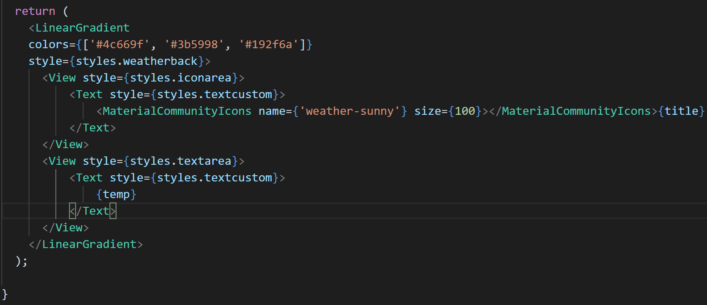
아이콘 가져오기 | 임포트 한 녀석 이름을 집어 넣는다 | 코드 | Weather.js
 | name에 잘 넣는다
 | 중괄호는 왜 쓰는거지?
 | 받아오는 거여서?

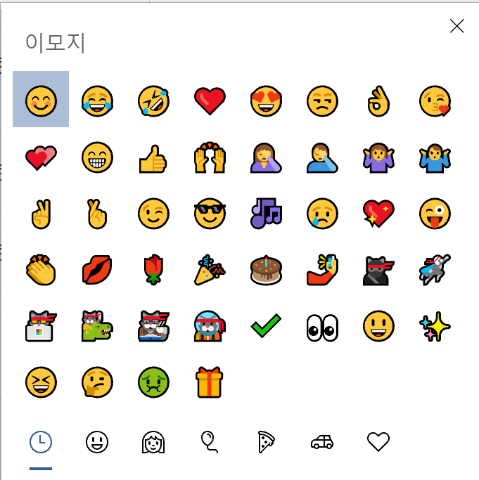
아이콘 가져오기 | 이모지 이용가능!
 | 시작 + 콤마

5주차 5
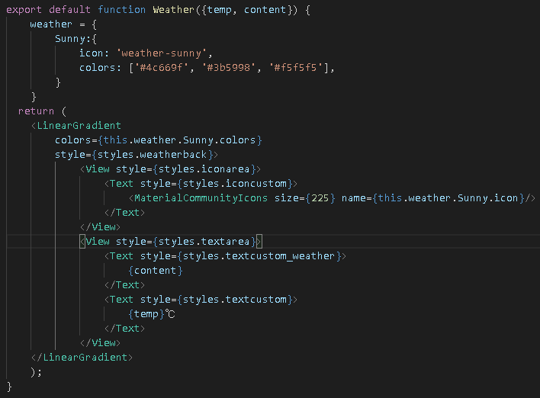
제목 | 내용 | 작업 | 위치 | 설명
weather 라는 하나의 공간을 생성 | weather를 통해서 하나하나씩 들어갈 수 있는 공간을 만듬 | 코딩 | Weather.js
 | Sunny
 | icon
 | colors

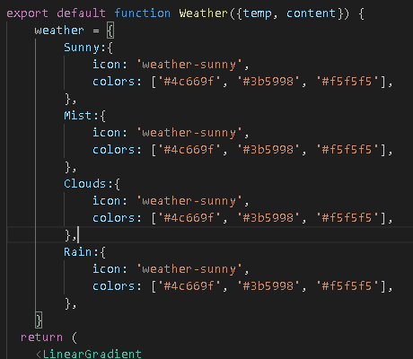
weather 라는 하나의 공간을 생성 | weather에 다른 것들 추가 | 코딩 | Weather.js

애러 | 안되는데… 애러남!!! 그러면 다시 npm을 다시 껏다 키면 됨! | 작업
애러 | 날씨를 하나씩 추가하면 계속 껏다 켜야됨… gee | 작업

gradient 색깔 사이트에서 색깔 보기 | https://uigradients.com/

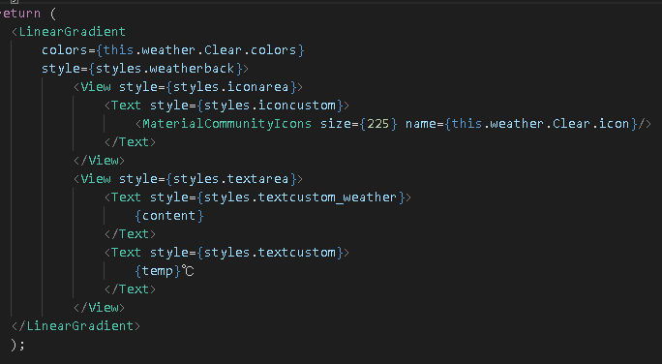
weather 라는 하나의 공간을 생성 | 추가 했으므로 weather.Clear로 sunny가 없으므로! | 코딩 | Weather.js

5주차 6
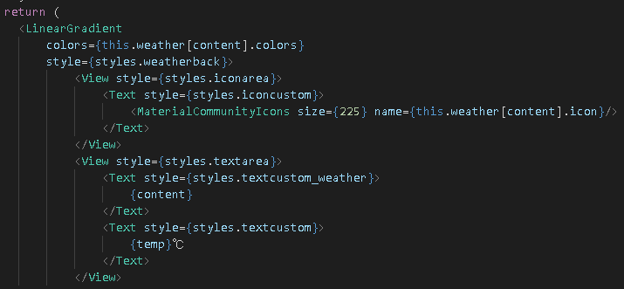
제목 | 내용 | 작업 | 위치 | 설명
weather 아이콘 동적으로 만들기 | this.weather[content].colors | 코딩 | Weather.js

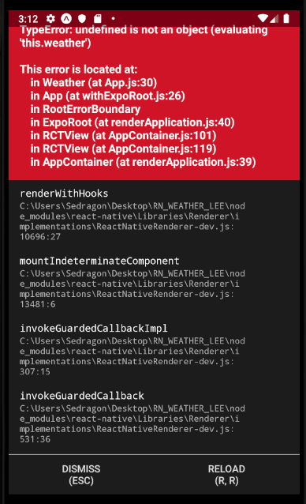
weather 아이콘 동적으로 만들기 | 애러가 뜰꺼임! 이유는 이미 먼저 빠르게 | 코딩 | Weather.js
 | temp랑 content 가 없는 상태에서 가져오려고 해서
 | 오류가뜨는 것임
 | 상태가 초기 상태가 없는 녀석이여서

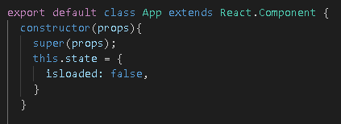
weather 아이콘 동적으로 만들기 | 로딩이 되었는지 확인하기 위해서 state를 넣는다 | 코딩 | App.js

weather 아이콘 동적으로 만들기 | setState를 통해서 true로 만들기 | 코딩 | App.js

뱅글뱅글 돌아가는거 | 완료 될때까지의 로딩 같은거 만들기 위해서 임포트 | 코딩 | App.js

뱅글뱅글 돌아가는거 | 삼항 연산자로 사용! | 코딩 | App.js
애러 | 안되는데… 애러남!!! 그러면 다시 npm을 다시 껏다 키면 됨! | 작업
애러 | 날씨를 하나씩 추가하면 계속 껏다 켜야됨… gee | 작업

완료 모습 | 완료 | 코딩 | App.js

